Long_Term_Avg
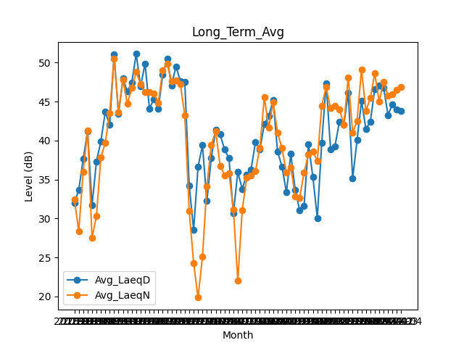
Date | Avg_LaeqD | Avg_LaeqN
2018-01 | 31.977419355 | 32.483870968
2018-02 | 33.660714286 | 28.367857143
2018-03 | 37.616129032 | 36.003225806
2018-04 | 41.206666667 | 41.303333333
2018-05 | 31.661290323 | 27.503225806
2018-06 | 37.3 | 30.273333333
2018-07 | 39.864516129 | 37.816129032
2018-08 | 43.667741935 | 39.703225806
2018-09 | 42.03 | 43.533333333
2018-10 | 51.022580645 | 50.480645161
2018-11 | 43.396666667 | 43.646666667
2018-12 | 47.961290323 | 47.835483871
2019-01 | 46.274193548 | 44.735483871
2019-02 | 47.467857143 | 46.739285714
2019-03 | 51.119354839 | 48.783870968
2019-04 | 46.966666667 | 47.28
2019-05 | 49.877419355 | 46.196774194
2019-06 | 44.116666667 | 46.223333333
2019-07 | 45.3 | 46.009677419
2019-08 | 44.074193548 | 44.812903226
2019-09 | 48.416666667 | 49.003333333
2019-10 | 50.54516129 | 49.896774194
2019-11 | 47.086666667 | 47.6
2019-12 | 49.509677419 | 47.693548387
2020-01 | 47.629032258 | 47.24516129
2020-02 | 47.493103448 | 43.262068966
2020-03 | 34.24516129 | 30.977419355
2020-04 | 28.516666667 | 24.3
2020-05 | 36.609677419 | 19.84516129
2020-06 | 39.386666667 | 25.053333333
2020-07 | 32.219354839 | 34.138709677
2020-08 | 37.790322581 | 39.467741935
2020-09 | 41.41 | 41.186666667
2020-10 | 40.787096774 | 36.74516129
2020-11 | 38.856666667 | 35.56
2020-12 | 37.722580645 | 35.8
2021-01 | 30.661290323 | 31.183870968
2021-02 | 35.975 | 21.989285714
2021-03 | 33.770967742 | 31.064516129
2021-04 | 35.61 | 35.24
2021-05 | 36.293548387 | 35.496774194
2021-06 | 39.77 | 36.063333333
2021-07 | 38.893548387 | 39.096774194
2021-08 | 42.093548387 | 45.558064516
2021-09 | 43.143333333 | 41.65
2021-10 | 45.161290323 | 44.919354839
2021-11 | 38.593333333 | 40.966666667
2021-12 | 36.661290323 | 39.058064516
2022-01 | 33.351612903 | 35.864516129
2022-02 | 38.267857143 | 36.571428571
2022-03 | 33.651612903 | 32.822580645
2022-04 | 31.056666667 | 32.666666667
2022-05 | 31.606451613 | 35.877419355
2022-06 | 39.56 | 38.25
2022-07 | 35.296774194 | 38.570967742
2022-08 | 30.074193548 | 37.403225806
2022-09 | 39.693333333 | 44.493333333
2022-10 | 47.335483871 | 46.835483871
2022-11 | 38.9 | 44.133333333
2022-12 | 39.267741935 | 44.496774194
2023-01 | 42.448387097 | 44.019354839
2023-02 | 42.035714286 | 42.067857143
2023-03 | 46.164516129 | 48.129032258
2023-04 | 35.12 | 40.986666667
2023-05 | 40.083870968 | 42.532258065
2023-06 | 45.106666667 | 49.146666667
2023-07 | 41.506451613 | 43.796774194
2023-08 | 42.403225806 | 45.451612903
2023-10 | 46.641935484 | 48.622580645
2023-11 | 47.083333333 | 45.006666667
2023-12 | 46.816129032 | 47.55483871
2024-01 | 43.287096774 | 45.712903226
2024-02 | 44.651724138 | 45.948275862
2024-03 | 43.948387097 | 46.464516129
2024-04 | 43.83 | 46.896666667

